时间规划
 | 2020.11.24 | 2020.11.25 | 2020.11.26 | 2020.11.27 | 2020.11.28 | 2020.11.29 | 2020.11.30
 | 周二 | 周三 | 周四 | 周五 | 周六 | 周日 | 周一
CATTI教材
沪江单词
经济学人商论
张培基散文
重要讲话➕政府工作报告
文学阅读
教材
助教 |  | 14:35-15:40 P160-177
 |  |  | 钉钉开题答辩培训 | 正式开题答辩
上课备注 | 专题口译：区别于其他英语学习者的是，我们有文学方面的积累 | 冯立波(专八听力辅导1）：Mental as well as physical strength；attention span；听力还是考整体的语言水平，几年下来的语言积累，技巧还不是最保险的；找点东西磨耳朵; 选篇幅长的听力；interview:政经类，科技类，时文解读；minilecture:人文社科书籍philosophy,sociology,anthropology/广外：大海捞针做笔记/matching
其他（公众号） |  | 在日常里见缝插针地思考，就会缩短枯坐时间，起到事半功倍的效果
结绳记事 |  | 钉钉群上交开题报告和outline
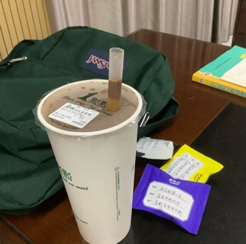

个人 |  | 为何我觉得我有毛病？喜欢的衣服到手了就会想再买一件一模一样的或只是颜色不一样的，甚至不止一件，（小时候自动笔也是，新买的老是容易坏了或丢了，所以没有安全感了吗。。）但并非买所有的东西都会这样，比如书，手机，水杯，
 |  | 看到好看的姑娘，我就想方方面面与她看齐（今天叶琳问我旁边有没有人的时候，觉得她好美，而且成绩还那么优秀，课上听她打了个嗝，她跟旁边的婷婷狂笑起来，哈哈哈好可爱！
 |  | 最近心里一直循化项霞老师讲话的感觉，太优美了，智慧抖落感，知性感，充满了魅力。
 |  | 希望自己要能开口说话，而且要能传达很多能量

